Тех задание
Техническое задание на постройку индивидуального стенда на Выставке-ярмарке в рамках XIII Форума регионов России и Беларуси (г. Минск, 25 - 27 июня)
 | Анкета компании-застройщика
 | Название компании:
 | Контактное лицо:
 | Наличие портфолио (в наличии / нет в наличии)
 | Сайт (ссылка на веб-сайт)
 | Свидетельство о регистрации (данные о регистрации, ИНН)
 | Опыт работы (возраст компании)
 | Опыт работы с Белинтерэкспо (совместные проекты)
 | Местоположение главного офиса (только город)
 | Местоположение производственного цеха (только город)
 | Есть ли заказы на выставке помимо Белинтерэкспо (да / нет)

На схеме павильона Республики Беларусь
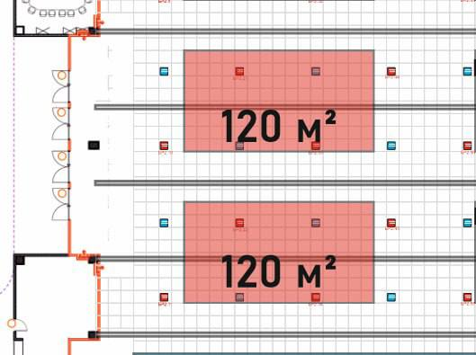 |  |  | Выставка | Выставка-ярмарка в рамках XIII Форума регионов России и Беларуси
 |  |  | Дата | 25 -27 июня
 |  |  | Город | Минск
 |  |  | Метраж | 120 кв. м.
 |  |  | Размеры | 15 м х 8 м
 |  |  | Ориентировочный бюджет | 108 000,00 бел.руб без НДС
 |  |  | Дизайн-проект | Белинтерэкспо

* Разделы заполняются и дополняются компанией-застройщиком
Пол:
 | Перечень | Описание |  | Цена | Кол-во |  | Сумма
1. | Напольное покрытие | Подиум с подсветкой по периметру, ковровое покрытие, проводные соединения скрыты дополнительным слоем ковра (заплатки). |  |  | 120 | м² | 0
ИТОГО: |  |  |  |  |  |  | 0
Стенд (120 кв.м.):
№ | Перечень | Описание |  | Цена | Кол-во |  | Сумма
1. | Несущая стена | Каркас стен ДСП / МДФ с баннерной таканью и печатью на нем. |  |  | см. дизайн-проект | м² | 0
2. | Высота стенда |  |  |  | 5.5 | м | 0
3. | Подсобное помещение | Каркас стен ДСП / МДФ с баннерной таканью 3*4 |  |  | 1 | шт. | 0
4. | Дверь | Дверь с фурнитурой, ключами |  |  | 4 | шт. | 0
5. | Подвес 11*4 | Подвес с объемными буквами со всех сторон подвеса с контражурной подсветкой ( буквы - 68 штук) и объемными гербами области согласно дизайн-проекту |  |  | 1 | шт. | 0
6. | Буквы на несущей стене обьемные с контражурной подсветкой |  |  |  | 27 | шт.
ИТОГО: |  |  |  |  |  |  | 0
Электричество и освещение:
№ | Перечень | Описание |  | Цена | Кол-во |  | Сумма
1. | Светильник | Споты на несущей стене |  |  | 49 | шт. | 0
2. | Контуражур / led лента | подиум + полосы на несущих стенах согласно дизайн-проекту + буквы и гербы на подвесе |  |  |  | м
3. | Розетка | 2 розетка 24 ч - холодильник 5 розеток - куллер, чайник, кофемашина 4 розетки на стеллаже - для телефонов и ноутбуков 15 розетки в инф стойках 10 розетки у пола под ТВ |  |  | 36 | шт. | 0
ИТОГО: |  |  |  |  |  |  | 0
Производственные расходы:
1. | Уборка стенда после и до монтажа | Обеспыливание всех поверхностей, уборка мусора |  |  | 1 |  | 0
2. | Вывоз мусора / утилизация стенда |  |  |  | 1 | - | 0
3. | Ежедневная уборка стенда | Сопровождение на протяжении мероприятия, утренняя уборка |  |  | 3 | дн. | 0
4. | Аккредитация |  |  |  | 120 | кв.м.
ИТОГО: |  |  |  |  |  |  | 0
ИТОГО РАБОТ: |  |  |  |  |  |  | #REF!
НАЛОГИ (Система налогобложения_____________):
ИТОГО С НАЛОГАМИ: |  |  |  |  |  |  | #REF!

Оборудование
№ | Перечень | Описание |  | Цена | Кол-во |  | Сумма
1 | Информационная стойка, закрывается на замок. | 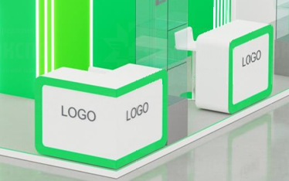 |  |  | 15 | шт.
2 | Стул белый | 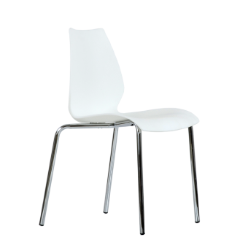 |  |  | 16 | шт.
3 | Стул барный |  |  |  | 15 | шт.
4 | Стул складной в подсобку | 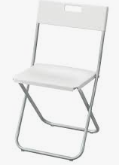 |  |  | 2 | шт.
5 | Стол, желательно, чтобы ноги стола и стульев были аналогичного материала |  |  |  | 4 | шт.
6 | Зеркало настенное в подсобку |  |  |  | 1
7 | Стеллаж 1,5w*0,5*3h | 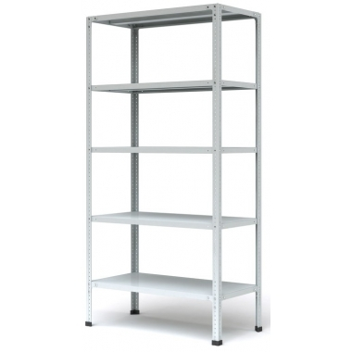 |  |  | 3 | шт.
8 | Вешалка настенная |  |  |  | 4 | шт.
9 | Чайник | 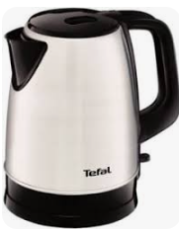 |  |  | 2 | шт.
10 | Кофемашина зерновая | 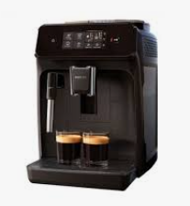 |  |  | 2 | шт.
11 | Куллер с гор и хол водой + бутли с водой (2 шт*19л) |  |  |  | 3 | компл.
12 | Холодильник без морозилки, малый 50л +/- | 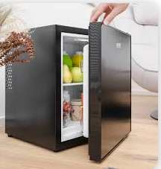 |  |  | 1 | шт.
13 | Корзина для бумаг малая и одноразовые пакеты |  |  |  | 15 | компл.
14 | Витрина стеклянная | согласно дизайн-проекту |  |  | 8 | шт.
15 | Телевизор подвесной на стену 42 | 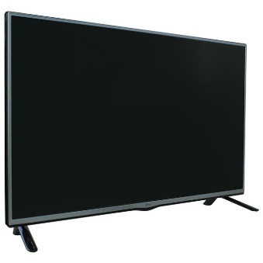 |  |  | 4 | шт.
16 | Кресло для переговоров | 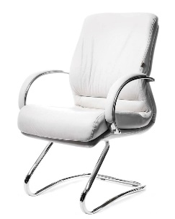 |  |  | 4 | шт.
17 | Стол для переговоров на 4 персоны | 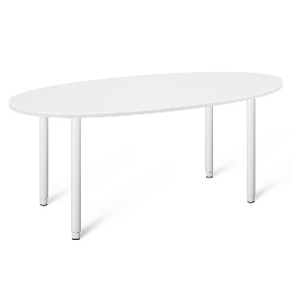 |  |  | 1 | шт.
18 | Стол журнальный прямоугольный белый в переговорную зону | 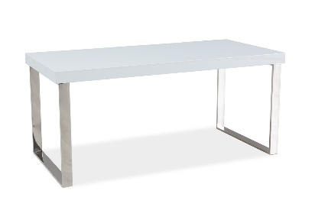 |  |  | 1 | шт.
19 | Диван белых двухместный кожаный в переговорную зону | 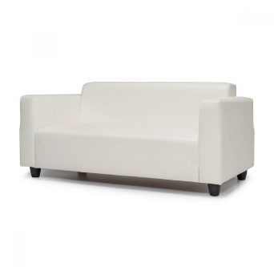 |  |  | 2 | шт.
20 | Бак для мусора с крышкой и одноразовые пакеты в подсобку | 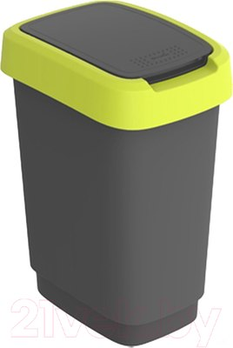 |  |  | 2 | компл.

